Datos personales
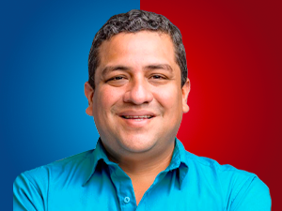

Nombres: | Lenin Daniel
Apellidos: | Barreto Zambrano
Facebook: | https://www.facebook.com/LeninBarretoZambrano/
Twitter: | @LeninBarreto
Descripción:

